画面遷移図
ドキュメント名 |  | システム設定 基本設計 | セクション
プロジェクト名 |  | サイトリニューアル | 作成者 | 佐藤 | 作成日 | 2025/8/29 | 更新者 | 佐藤 | 更新日 | 2025-09-26

 | 画面遷移図（管理画面）

グローバルメニュー

メンバー管理一覧
メンバー管理

システム設定

権限管理

メンバー管理一覧
ドキュメント名 |  |  |  |  |  | システム設定 基本設計 |  |  |  | セクション
プロジェクト名 |  |  |  |  |  | サイトリニューアル |  |  |  | 作成者 |  | 佐藤 |  | 作成日 | 2025/8/29 | 更新者 | 加藤 | 更新日 | 2025-10-27

機能No |  |  | M11-01 |  |  | 機能名 |  | メンバー管理一覧 |  |  |  |  |  | 概要 | メンバーの一覧表示と検索

 | レイアウト図
(1-1)
(1-2)
(1-3)

(2-4)
(2-1)
(2-3)
(2-2)
(2-5)
(2-6)
(2-7)
(2-8)

 | 要件説明
 | ECCUBEの基本機能をベースに下記をカスタマイズにて対応する
 |  | ・ | 所属、権限でのソート、絞り込みができるようにする

 | 処理概要
 | EC-CUBEエンタプライズの標準機能をベースに下記のカスタマイズを行う

 |  | ソート機能、絞り込みの追加
 |  |  | ・ | 所属、権限でのソート、絞り込み処理の機能を追加する
 |  |  |  | ・ | 識別ID:1-2「所属」を選択時、選択された店舗で表示を絞り込む
 |  |  |  | ・ | 識別ID:1-3「権限」を選択時、選択された権限で表示を絞り込む
 |  |  |  | ・ | 識別ID:2-2「所属」を押下時、ソートを変更する
 |  |  |  | ・ | 識別ID:2-3「権限」を押下時、ソートを変更する

 |  | 項目の追加
 |  |  | ・ | 識別ID:2-4「デフォルト検索表示店舗」を選択時、選択された店舗で表示を絞り込む
 |  |  | ・ | 識別ID:1-2「所属」を選択時、選択された店舗で表示を絞り込む
 |  |  | ・ | 識別ID:1-3「権限」を選択時、選択された権限で表示を絞り込む

 | 識別ID |  |  | ラベル |  |  | 書式・制限 |  | 必須 |  | 最大値 |  | 初期値 |  | 画面部品の説明
 | 画面上部
 | 1-1 |  |  | 新規登録 |  |  | ボタン |  | - |  | - |  | - |  | メンバー管理へ遷移する
 | 1-2 |  |  | 所属 |  |  | 単一選択(セレクトボックス) |  | - |  | - |  | - |  | 所属マスターデータを参照し選択肢を表示する 選択された値でリストを絞り込み
 | 1-3 |  |  | 権限 |  |  | 単一選択(セレクトボックス) |  | - |  | - |  | - |  | 選択肢:登録されている全権限 選択された値でリストを絞り込み
 | 表示リスト
 | 2-1 |  |  | 名前 |  |  | - |  | - |  | - |  | - |  | -
 | 2-2 |  |  | 所属 |  |  | リンク |  | - |  | - |  | - |  | リンク押下時ソート
 | 2-3 |  |  | 権限 |  |  | リンク |  | - |  | - |  | - |  | リンク押下時ソート
 | 2-4 |  |  | デフォルト検索表示店舗 |  |  | - |  | - |  | - |  | - |  | -
 | 2-5 |  |  | 編集可能店舗 |  |  | - |  | - |  | - |  | - |  | -
 | 2-6 |  |  | 自動ログアウト |  |  | - |  | - |  | - |  | - |  | -
 | 2-7 |  |  | 2段階認証 |  |  | - |  | - |  | - |  | - |  | -
 | 2-8 |  |  | 編集アイコン |  |  | リンク |  | - |  | - |  | - |  | それぞれのアイコンの処理を行う 処理前に確認を行う

メンバー管理
ドキュメント名 |  |  |  |  | システム設定 基本設計 |  |  |  | セクション
プロジェクト名 |  |  |  |  | サイトリニューアル |  |  |  | 作成者 |  | 佐藤 |  | 作成日 | 2025/8/29 | 更新者 | 加藤 | 更新日 | 2025-10-24

機能No |  |  | M11-02 |  | 機能名 |  | メンバー管理 |  |  |  |  |  | 概要 | メンバーの編集

 | レイアウト図
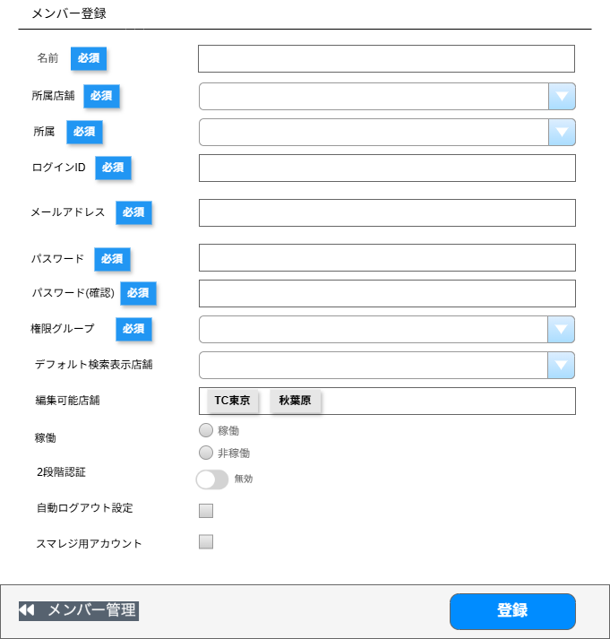

(1-1)

(1-2)

(1-3)

(1-4)

(1-5)

(1-6)

(1-7)

(1-8)

(1-9)

(1-10)

(1-11)

(1-12)

(1-13)

(1-14)

(2-1)
(2-2)

 | 要件説明
 | EC-CUBEエンタプライズの標準機能をベースに下記のカスタマイズを行う
 |  | 所属について
 |  |  | ・ | 自由入力から単一選択のドロップボックスに変更
 |  |  | ・ | 選択肢はマスタ管理で行い、トレード等の部署が入る

 |  | デフォルト検索表示店舗について
 |  |  | ・ | デフォルト検索表示店舗の項目を追加する
 |  |  | ・ | デフォルト検索表示店舗に登録する店舗は、現行の所属店舗とする
 |  |  | ・ | デフォルト検索表示店舗に登録された店舗があれば、店舗絞り込みがある検索一覧画面にてデフォルトで店舗絞り込みの設定ができる

 |  | 編集可能店舗について
 |  |  | ・ | 編集可能店舗の項目を追加する
 |  |  | ・ | 複数店舗の紐づけられることができる
 |  |  | ・ | "在庫"・"受注"・"店頭買取"・"イベント"のデータはメンバー紐づいている店舗のデータのみ編集が可能
 |  |  |  | ※上記制御はサイト全体で店舗の参照範囲を共通とする

 |  | 自動ログアウトについて
 |  |  | ・ | 自動ログアウト設定の機能実装および設定項目を追加する
 |  |  | ・ | ログイン後に無操作状態が続いた場合時間経過にて自動ログアウトするようにする
 |  |  |  | ※背景として支店アルバイトの人がアカウントの使いまわしをしないようするため
 |  |  | ・ | 自動ログアウトまでの制限時間はシステム共通設定とする

 |  | スマレジ用アカウントについて
 |  |  | ・ | スマレジの連携時の更新ユーザーを指定するためにスマレジ用アカウントの設定項目を追加する
 |  |  | ・ | 現行仕様通りスマレジ用アカウントを指定できるようにする

 |  | 権限付与について（制限事項）
 |  |  | 下記はEC-CUBEの標準仕様であるがカスタマイズが困難なため制限事項として記載しています
 |  |  | ・ | 権限は1アカウントに対して1ロール設定可能

 | 処理概要
 | EC-CUBEエンタプライズの標準機能をベースに下記のカスタマイズを行う
 |  | 項目の追加
 |  |  | ・ | 識別ID:1-4「メールアドレス」、識別ID:1-8「デフォルト検索表示店舗」、識別ID:1-9「編集可能店舗」
 |  |  |  | 識別ID:1-12「自動ログアウト」、識別ID:1-13「スマレジ用アカウント」の追加

 |  | 所属について
 |  |  | ・ | 自由入力から単一選択のドロップボックスに変更
 |  |  | ・ | 選択肢はマスタ管理で行い、トレード等の部署が入る

 |  | 権限について
 |  |  | ・ | 編集権限を保持しているメンバーのみ登録、編集が可能
 |  |  | ・ | 編集権限を保持していないメンバーは登録ボタンを押すことが不可能

 |  | 入力制限について
 |  |  | ・ | EC-CUBEエンタプライズ、現行の項目は各システムの入力制限に準拠する

 |  | 編集可能店舗について
 |  |  | ・ | セレクトボックスで店舗選択し、タグ表示にして複数選択を可能とする

 |  | 自動ログアウトについて
 |  |  | ・ | 自動ログアウトまでの制限時間は追加システム設定で設定する

 |  | 登録時の処理について
 |  |  | ・ | 追加された現行の項目は登録処理を現行と同じ処理にする
 |  |  | ・ | 識別ID:1-9「編集可能店舗」は複数登録が可能とする

 | 識別ID |  |  | ラベル |  | 書式・制限 |  | 必須 |  | 最大値 |  | 初期値 |  | 画面部品の説明
 | 入力項目
 | 1-1 |  |  | 名前 |  | 半角・全角 |  | ○ |  | 255文字 |  | - |  | -
 | 1-2 |  |  | 所属店舗 |  | 単一選択(セレクトボックス) |  | ○ |  | - |  | - |  | -
 | 1-3 |  |  | 所属 |  | 単一選択(セレクトボックス) |  | ○ |  | - |  | - |  | 所属マスターデータを参照し選択肢を表示する
 | 1-4 |  |  | ログインID |  | 半角・全角 |  | ○ |  | 50文字 |  | - |  | -
 | 1-5 |  |  | メールアドレス |  | 半角・全角 |  | ○ |  | 255文字 |  | - |  | -
 | 1-6 |  |  | パスワード |  | 半角・全角 |  | ○ |  | 50文字 |  | - |  | -
 | 1-7 |  |  | パスワード(確認) |  | 半角・全角 |  | ○ |  | 50文字 |  | - |  | -
 | 1-8 |  |  | 権限グループ |  | 単一選択(セレクトボックス) |  | ○ |  | - |  | - |  | 選択肢:登録されている全権限
 | 1-9 |  |  | デフォルト検索表示店舗 |  | 単一選択(セレクトボックス) |  | - |  | - |  | - |  | -
 | 1-10 |  |  | 編集可能店舗 |  | 複数選択 タグ表示 |  | - |  | - |  | - |  | -
 | 1-11 |  |  | 稼働 |  | 単一選択(ラジオボタン) |  | - |  | - |  | 非稼働 |  | -
 | 1-12 |  |  | 2段階認証 |  | トグルボタン |  | - |  | - |  | 無効 |  | -
 | 1-13 |  |  | 自動ログアウト設定 |  | 単一選択(チェックボックス) |  | - |  | - |  | - |  | -
 | 1-14 |  |  | スマレジ用アカウント |  | 単一選択(チェックボックス) |  | - |  | - |  | - |  | -
 | ボタン、リンク
 | 2-1 |  |  | メンバー管理 |  | リンク |  | - |  | - |  | - |  | メンバー管理一覧へ遷移
 | 2-2 |  |  | 登録 |  | ボタン |  | - |  | - |  | - |  | 入力されたフォームの値で編集

権限管理
ドキュメント名 |  |  |  |  |  | システム設定 基本設計 |  |  |  | セクション
プロジェクト名 |  |  |  |  |  | サイトリニューアル |  |  |  | 作成者 |  | 佐藤 |  | 作成日 | 2025/8/29 | 更新者 | 加藤 | 更新日 | 2025-10-28

機能No |  |  | M11-03 |  |  | 機能名 |  | 権限管理 |  |  |  |  |  | 概要 | 権限の設定

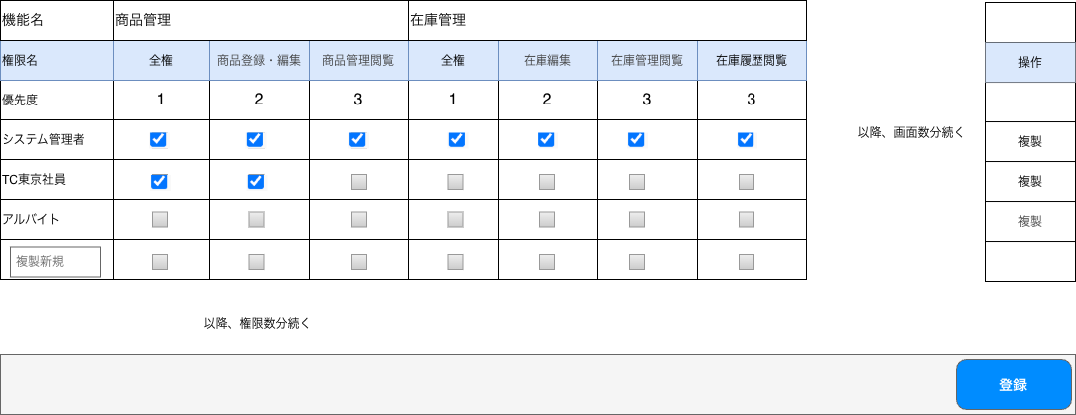
(1-1)
(1-4)
(1-7)
(1-10)
(1-6)
(1-2)
(1-3)
(1-5)
(1-8)
(1-9)
(1-11)
(2-1)
 | レイアウト図
 |  |  | ・権限管理画面

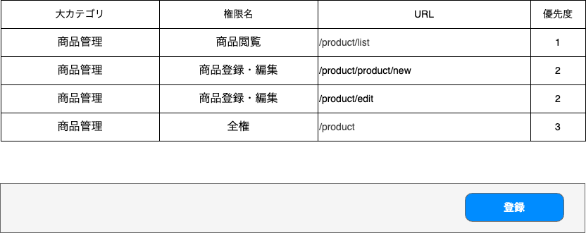
 |  |  | ・権限URLマスターデータ画面例

 | 要件説明
 | EC-CUBEエンタプライズの標準機能をベースに下記のカスタマイズを行う
 |  |  | ・ | アクセス権限の管理をマトリックスで行えるようにする
 |  |  | ・ | マスターデータにて管理されている情報を元に、自由に制限する単位を作成することができる

 |  |  | UIについて
 |  |  |  | ・ | 権限管理業務の負荷軽減のため権限をマトリックスにし、権限管理ができること
 |  |  |  | ・ | マトリックスのセル内にチェックボックスにて、権限に紐づく各機能の権限レベルを管理できる

 |  |  | 権限設定について
 |  |  |  | ・ | 権限については、URL単位で設定できるものとし、マスターデータ管理にてURLとページ名のマッピングを管理する
 |  |  |  | ・ | 権限レベルはアクセス可、アクセス不可の2段階とする
 |  |  |  | ・ | 閲覧権限についても閲覧の列が追加される

 |  |  | 権限レベルについて
 |  |  |  | ・ | マスターデータ管理にて、権限レベルの設定ができる
 |  |  |  | ・ | 上位権限でアクセス可となっている場合は下位権限もアクセス可となり、下位権限の権限編集不可とする

 |  |  | アクセス不可条件について
 |  |  |  | ・ | 設定にてアクセス不可とした場合
 |  |  |  | ・ | 新規で追加した機能はアクセス不可とする
 |  |  |  | ・ | 未設定項目がある場合はアクセス不可とする（アクセス可、アクセス不可が入力されていない場合）

 |  |  | 権限の複製について
 |  |  |  | ・ | 編集負荷軽減のため権限の複製を行えること

 |  |  | 運用想定
 |  |  |  | ・ | 参照と、CSVデータ出力は同一権限で管理する想定
 |  |  |  |  | 例）一覧参照画面にCSV出力がある場合同じ権限でCSV出力が行える
 |  |  |  | ・ | 社員については全メニュー見れて、メニューを絞ることは無い想定
 |  |  |  | ・ | アルバイトについては閲覧できるメニューを絞りたい想定

 | 処理概要
 | EC-CUBEエンタプライズの標準機能をベースに下記のカスタマイズを行う

 |  | UIについて
 |  |  | ・ | 権限の表示をマトリックスにする
 |  |  | ・ | セル内のチェックボックスのチェックで権限を登録、解除する
 |  |  | ・ | 編集など上位権限が登録された場合、閲覧などの下位権限もチェックボックスをチェック済みに変更し
 |  |  |  | グレーアウトさせ編集不可にする

 |  | 優先度について
 |  |  | ・ | 優先度は数字が少ない方が優先権限とする

 |  | 登録処理について
 |  |  | ・ | チェックボックスがONの場合アクセス可能とする
 |  |  | ・ | 編集など上位権限が登録された場合、閲覧などの下位権限も登録する
 |  |  | ・ | 上位権限などはマスターデータで設定が可能とする
 |  |  | ・ | 権限のURLは、該当するセルのマスターデータから取得し権限の登録、削除をする
 |  |  |  | ※権限テーブルにURLが存在するとアクセス不可になるためチェック時はURLを消す

 |  | 複製について
 |  |  | ・ | 複製を選択した行と同権限の行を作成する
 |  |  | ・ | 権限名を入力し画面下部の登録ボタンを押して登録する
 |  |  | ・ | 権限名は必須かつ重複は不可とする
 |  |  | ・ | 権限を新規作成し登録する

 |  | アクセス制御について
 |  |  | ・ | EC-CUBEエンタプライズの標準のアクセス制御を使用する

 |  | 列の追加について
 |  |  | ・ | マスターデータの権限URLを追加する
 |  |  |  | 上記の作業が完了後に権限管理の画面を読み込むと、操作列の左に追加される

 |  | 権限の新規登録について
 |  |  | ・ | 権限のマスターデータ画面で作成し、当画面で権限設定をする

 |  | 登録処理
 |  |  | ・ | 現行機能を使って権限制御を実現しているため、権限判定データの生成および登録を行う
 |  |  |  | ※権限判定データは標準機能の権限設定で登録する「権限」と「拒否URLリスト」を指す
 |  |  |  | ・ | 画面上でチェックされた機能と、権限URLマスターデータに定義された「機能名－URL」対応情報を突合し、各ロールごとに「権限」と「拒否URLリスト」を生成する。
 |  |  |  | ・ | マトリックス上のチェックONは権限から拒否URL削除（許可）、チェックOFFは拒否URL登録（不許可）として権限判定データとして登録する

 |  | 承認権限
 |  |  | ・ | URL承認を行う人を絞り込むために、権限URLマスターデータにて下記データを登録し、承認者を参照するときに使用する
 |  |  |  |  | 大カテゴリ：承認権限、権限名：承認権限、URL：/approval_authority、優先度：１
 |  |  | ・ | 権限管理画面上で、承認権限を紐づけたユーザーが承認を行えるユーザーとなる

 | 識別ID |  |  | ラベル |  |  | 書式・制限 |  | 必須 |  | 最大値 |  | 初期値 |  | 画面部品の説明
 | 権限管理一覧
 | 1-1 |  |  | 機能名行 |  |  | - |  | - |  | - |  | - |  | -
 | 1-2 |  |  | 各種管理機能名 |  |  | - |  | - |  | - |  | - |  | -
 | 1-3 |  |  | 操作列 |  |  | - |  | - |  | - |  | - |  | -
 | 1-4 |  |  | 権限名行 |  |  | - |  | - |  | - |  | - |  | -
 | 1-5 |  |  | 各種権限単位 |  |  | - |  | - |  | - |  | - |  | マスターデータで作成する 権限の単位数だけ表示する
 | 1-6 |  |  | 優先度 |  |  | - |  | - |  | - |  | - |  | -
 | 1-7 |  |  | 権限グループ |  |  | - |  | - |  | - |  | - |  | 権限の数だけ行を表示
 | 1-8 |  |  | チェックボックス |  |  | 単一選択(チェックボックス) |  | - |  | - |  | - |  | 対応する動作のアクセス可否 チェック時はアクセス可能
 | 1-9 |  |  | 複製リンク |  |  | リンク |  | - |  | - |  | - |  | クリック時、該当の行と同権限の複製行を追加する
 | 1-10 |  |  | 複製行 |  |  | - |  | - |  | - |  | - |  | -
 | 1-11 |  |  | 権限名入力 |  |  | テキスト |  | ○ |  | - |  | - |  | 権限名の重複は不可能
 | 画面下部ボタン
 | 2-1 |  |  | 登録 |  |  | ボタン |  | - |  | - |  | - |  | 入力されたフォームの値で登録

